Intro
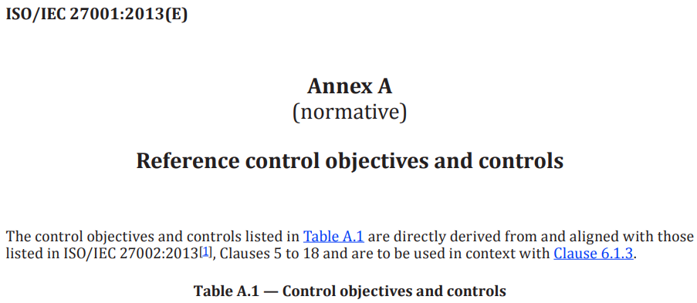

 |  | BÀI TẬP
PHÁT HIỆN ĐIỂM YẾU, MỐI ĐE DỌA, RỦI RO (KHẢ NĂNG XẢY RA, HỆ QUẢ)

 | Cách Chấm điểm: |  |  | Thành viên nhóm 1
 | 1)Có 14 phát hiện và không có chi tiết SAI: |  | 5 điểm | Võ Anh Kiệt | 20520605
 | 2)Có 17 phát hiện và không có chi tiết SAI: |  | 6 điểm | Nguyễn Bùi Kim Ngân | 20520648
 | 3)Có 20 phát hiện và không có chi tiết SAI: |  | 7 điểm | Nguyễn Bình Thục Trâm | 20520815
 | 4)Có 23 phát hiện và không có chi tiết SAI: |  | 8 điểm | Nguyễn Văn Thọ | 20521974
 | 5)Có 26 phát hiện và không có chi tiết SAI: |  | 9 điểm | Trần Đăng Khoa | 20521474
 | 6)Có 28 phát hiện và không có chi tiết SAI: |  | 9,5 điểm | Nguyễn Xuân Trường | 20520834
 | 7)Có hơn 28 phát hiện và không có chi tiết SAI: |  | 10 điểm

 | (*)Yêu cầu: Tất cả 14 hạng mục trong Bảng A.1 đều phải có ít nhất 1 phát hiện khi làm bài

